Solicitud gráfica
 | Área: | Matemáticas |  |  | Fecha:
 | Grado: | 8 |  |  | 2016-01-02
 | Título del tema: | Las funciones |  |  | ¿Cuaderno de estudio o recurso? | Cuaderno de Estudio
 | Editor: | Josué Malagón

 | Código guión o recurso: | MA_08_07_CO | ← Para determinar este código, visite la hoja de Ayuda
 |  |  |  |  | ESPECIFICACIÓN DE ARCHIVOS A ENTREGAR
Núm. | Archivo Shutterstock o ruta en web | Imagen para: | Tipo | Formato | Nombre imagen SMALL | Tamaño imagen SMALL | Nombre imagen ZOOM | Tamaño imagen ZOOM | Descripción | Observaciones
IMG01 | 328908284 | Cuaderno de Estudio | Ilustración | Horizontal | MA_08_07_CO_IMG01_small | 526 x 370 px | MA_08_07_CO_IMG01_zoom | 800 x 600 px |  | 
IMG02 | Ver observaciones | Cuaderno de Estudio | Ilustración | Horizontal | MA_08_07_CO_IMG02_small | 526 x 370 px | MA_08_07_CO_IMG02_zoom | 800 x 600 px | Construir el esquema que se indica en observaciones, los nombres de las ciudades y países no deben estar en cursiva, sin embargo la letra A y B de la parte superiior si, unir los paises con su respectiva capital (la flechas pueden tener color)
IMG03 | Ver observaciones | Cuaderno de Estudio | Ilustración | Horizontal | MA_08_07_CO_IMG03_small | 526 x 370 px | MA_08_07_CO_IMG03_zoom | 800 x 600 px | Escribir la función que se indica en la parte superior, dejar espacio antes y después del signo igual y el número dos no va en cursiva.
IMG04 | Ver observaciones | Cuaderno de Estudio | Ilustración | Horizontal | MA_08_07_CO_IMG04_small | 526 x 370 px | MA_08_07_CO_IMG04_zoom | 800 x 600 px | Construir el esquema que se indica en observaciones. | 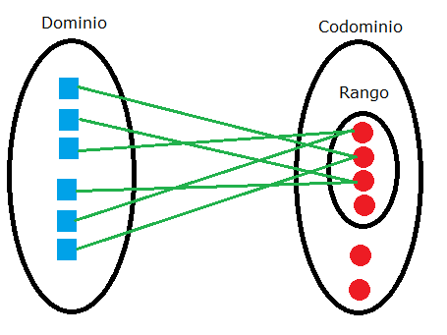
IMG05 | Ver observaciones | Cuaderno de Estudio | Ilustración | Horizontal | MA_08_07_CO_IMG05_small | 526 x 370 px | MA_08_07_CO_IMG05_zoom | 800 x 600 px | Construir el esquema que se encuentra en observbaciones, las letras X y Y van en mayúscula y cursiva
IMG06 | Ver observaciones | Cuaderno de Estudio | Ilustración | Horizontal | MA_08_07_CO_IMG06_small | 526 x 370 px | MA_08_07_CO_IMG06_zoom | 800 x 600 px | Agregar nombres de los ejes, realtar lso puntos que se indican y escribir las fórmulas que se presentan. | 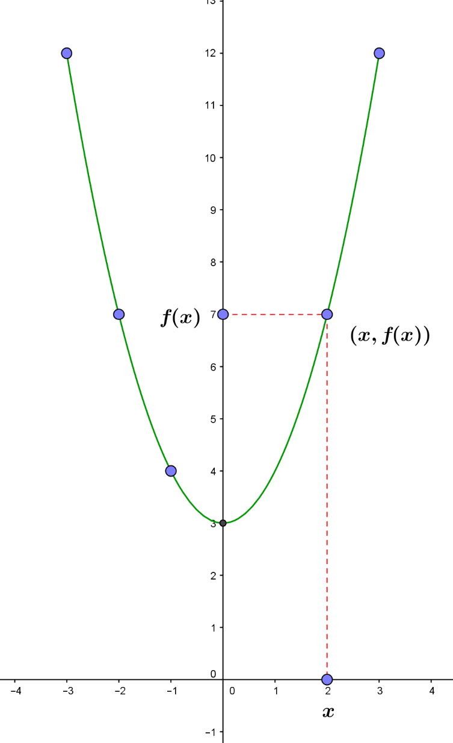
IMG07 | Ver observaciones | Cuaderno de Estudio | Ilustración | Horizontal | MA_08_07_CO_IMG07_small | 526 x 370 px | MA_08_07_CO_IMG07_zoom | 800 x 600 px | Son dos gráficas, se pueden dejar una al lado de la otra o una primero y la otra debajo, resaltar el punto que se indica en cada una, una es una función y la otra es una relación, agregar nombres a los ejes del plano cartesiano. | 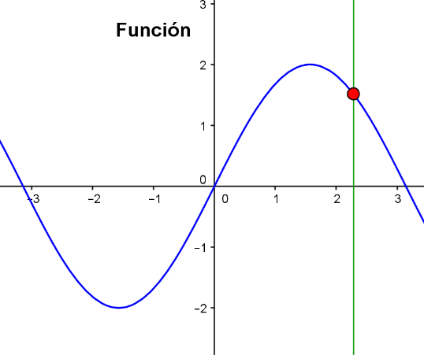 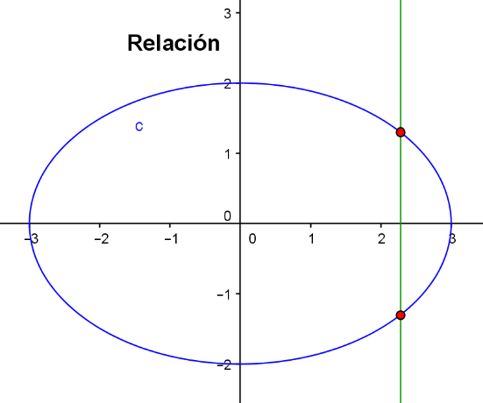
IMG08 | Ver observaciones | Cuaderno de Estudio | Ilustración | Horizontal | MA_08_07_CO_IMG08_small | 526 x 370 px | MA_08_07_CO_IMG08_zoom | 800 x 600 px | Dejar espacio en las unidades de mil, el nombre del eje Y debe ser: C(x), el nombre del eje X es la letra x en mayúscula y cursiva. | 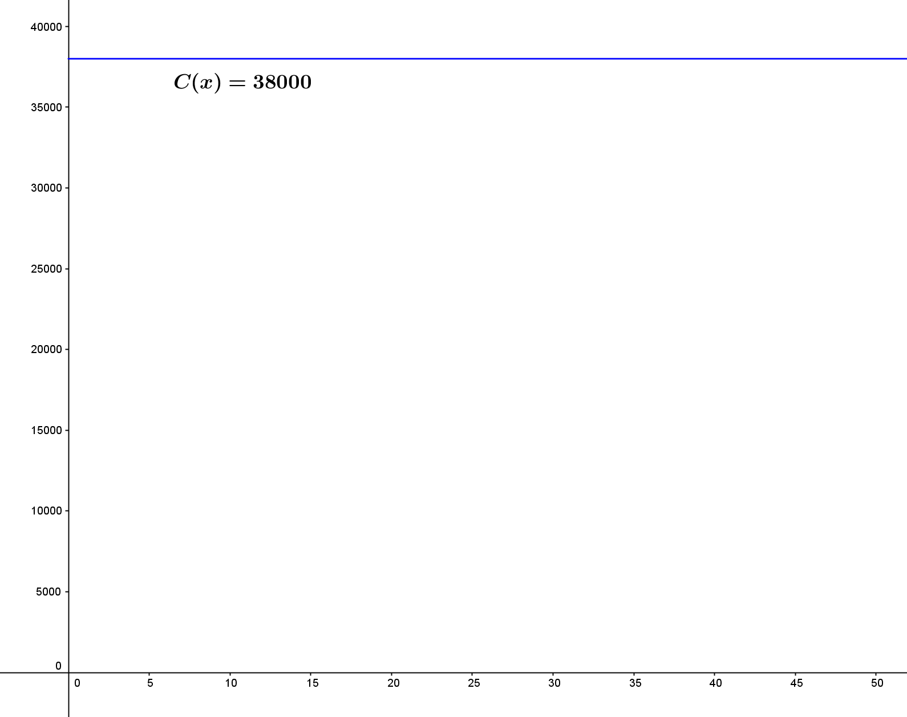
IMG09 | Ver observaciones | Cuaderno de Estudio | Ilustración | Horizontal | MA_08_07_CO_IMG09_small | 526 x 370 px | MA_08_07_CO_IMG09_zoom | 800 x 600 px | El nombre del eje X debe ser una x en mayúscula y cursiva | 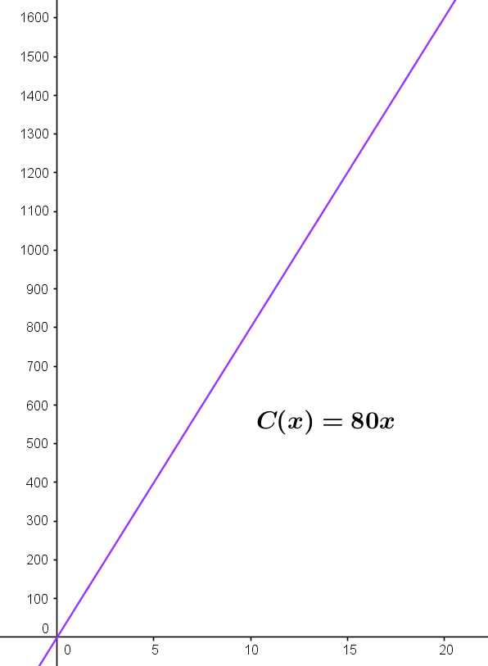
IMG10 | Ver observaciones | Cuaderno de Estudio | Ilustración | Horizontal | MA_08_07_CO_IMG10_small | 526 x 370 px | MA_08_07_CO_IMG10_zoom | 800 x 600 px | El nombre del eje Y es: V(t) en cursiva El nombre del eje X es: t(s) solo la t en cursiva No olvidar colcoar la fórmula que se indica al lado de la recta y tener cuidado con el punto de corte con el eje Y (es 120) | 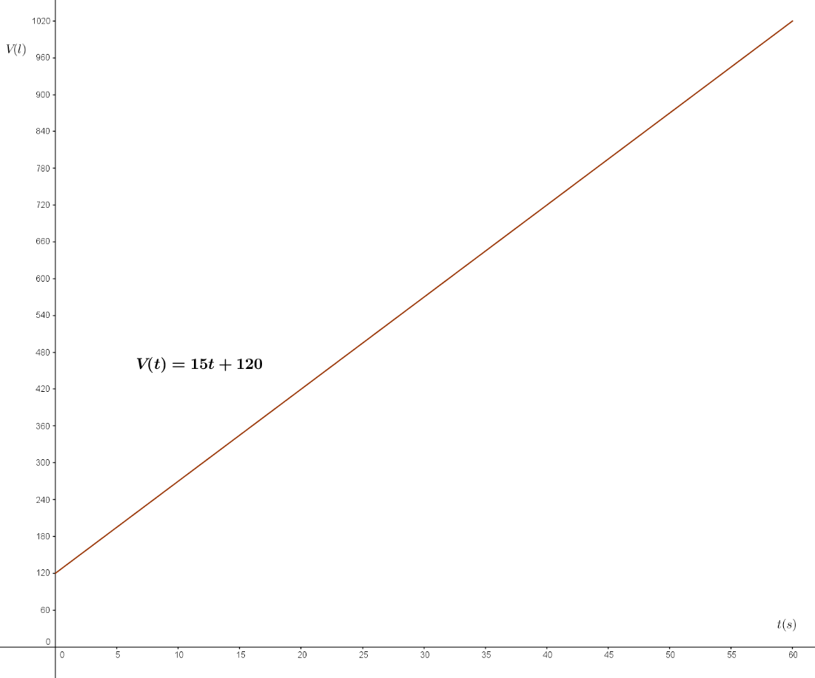
IMG11 | 296062619 | Cuaderno de Estudio | Ilustración | Horizontal | MA_08_07_CO_IMG11_small | 526 x 370 px | MA_08_07_CO_IMG11_zoom | 800 x 600 px |  | 
IMG12 | Ver observaciones | Cuaderno de Estudio | Ilustración | Horizontal | MA_08_07_CO_IMG12_small | 526 x 370 px | MA_08_07_CO_IMG12_zoom | 800 x 600 px | Agregar nombres de los ejes Y y X en mayúscula y cursiva, también la fórmula que se indica. La gráfica debe terne una cuadricula de fondo para que se pueda ver que por cada tres recuadros horizontales se avanzan dos recuadro es vertical (los que se indican con color rojo y azul). | 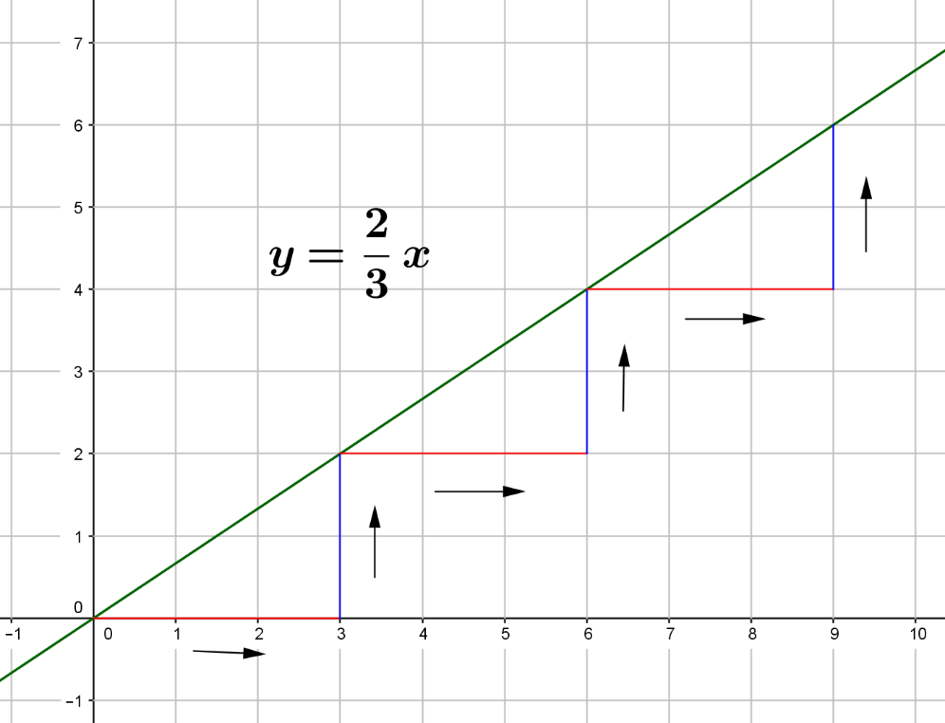
IMG13 | Ver observaciones | Cuaderno de Estudio | Ilustración | Horizontal | MA_08_07_CO_IMG13_small | 526 x 370 px | MA_08_07_CO_IMG13_zoom | 800 x 600 px | Agregar los nombres de los ejes Y y X en mayúscula y cursiva. Cambiar la letra A por: p1, el 1 debe ser un subíndice Cambiar la letra B por: p2, el 2 debe ser un subíndice | 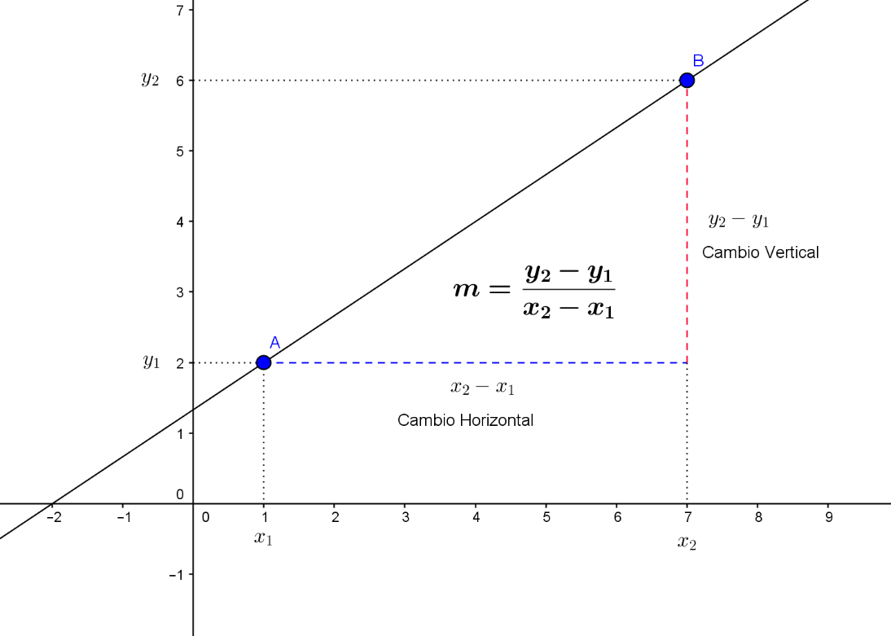
IMG14 | Ver observaciones | Cuaderno de Estudio | Ilustración | Horizontal | MA_08_07_CO_IMG14_small | 526 x 370 px | MA_08_07_CO_IMG14_zoom | 800 x 600 px | Son dos gráficas, pueden ir una al lado de la otra o una en un renglón y la otra debajo (depende del tamaño), En las dos gráficas agregar los nombres de los ejes Y y X en mayúscula y cursiva. En las fórmulas las ecuaciones las letras están en cursiva. | 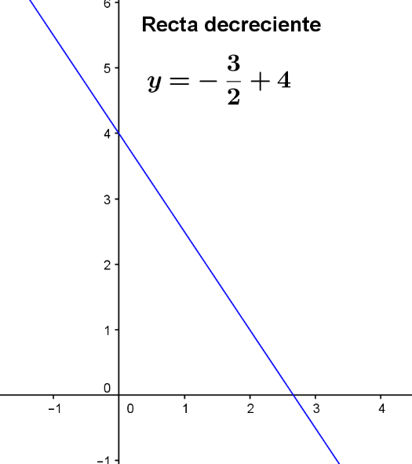 | 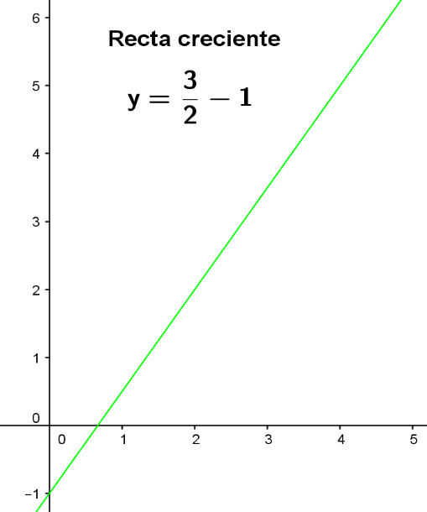
IMG15 | Ver observaciones | Cuaderno de Estudio | Ilustración | Horizontal | MA_08_07_CO_IMG15_small | 526 x 370 px | MA_08_07_CO_IMG15_zoom | 800 x 600 px | Son dos gráficas, pueden ir al lado o una en cada renglón, Agregar nombres X y Y a los ejes de los planos cartesianos en mayúscula y cursiva. Las letras de las fórmulas deben estar en cursiva. | 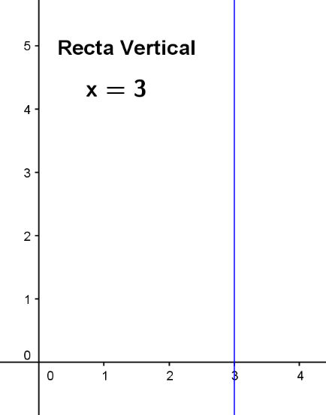 | 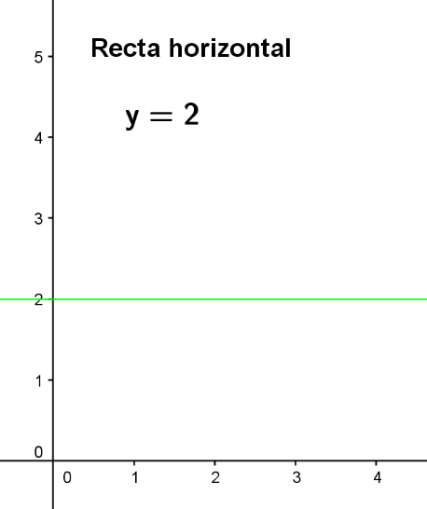
IMG16 | Ver observaciones | Cuaderno de Estudio | Ilustración | Horizontal | MA_08_07_CO_IMG16_small | 526 x 370 px | MA_08_07_CO_IMG16_zoom | 800 x 600 px | Agregar nombres Y y X en mayúscula y cursiva a los ejes del plano. | 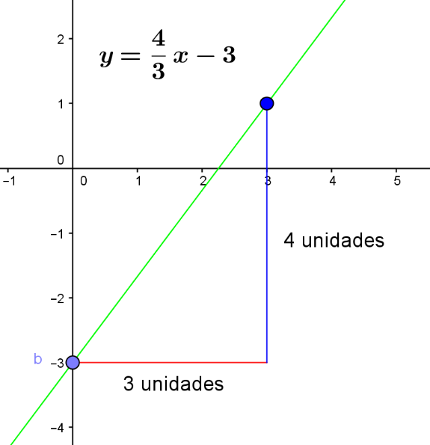
IMG17 | Ver observaciones | Cuaderno de Estudio | Ilustración | Horizontal | MA_08_07_CO_IMG17_small | 526 x 370 px | MA_08_07_CO_IMG17_zoom | 800 x 600 px | Agregar los nombres X y Y a los ejes del plano cartesiano en mayúscula e itálica. Tener cuidado con los puntos en que las rectas cortan el eje Y. Agregar al inicio de la segunda fórmula: y = a | 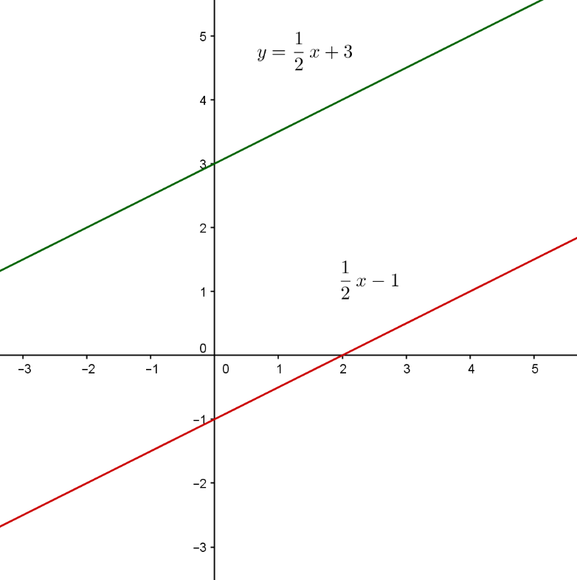
IMG18 | Ver observaciones | Cuaderno de Estudio | Ilustración | Horizontal | MA_08_07_CO_IMG18_small | 526 x 370 px | MA_08_07_CO_IMG18_zoom | 800 x 600 px | Agregar nombres X y Y en mayúscula y cursiva a los ejes del plano. Las dos rectas al cortarse deben formar ángulos de 90°. | 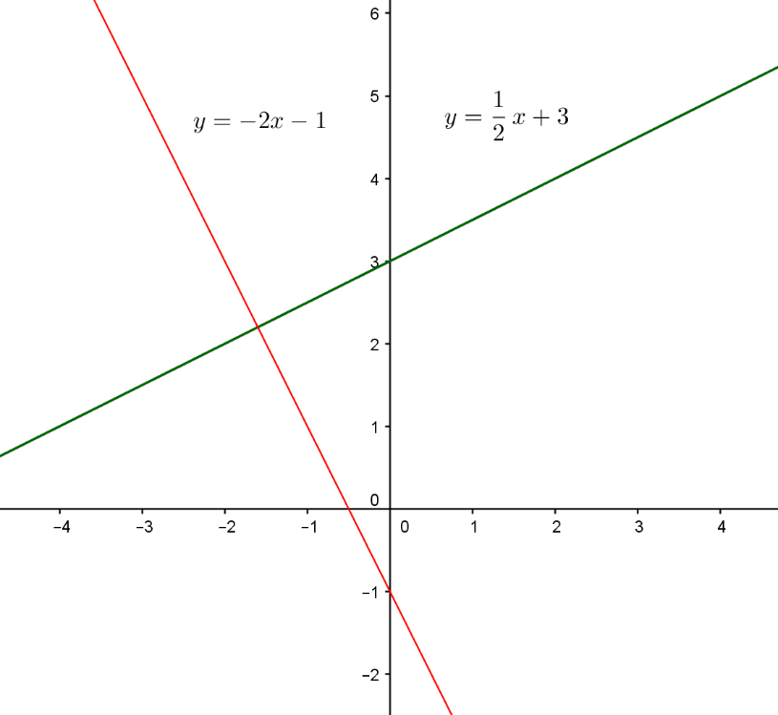
IMG19 | 334078181 75361675 | Cuaderno de Estudio | Ilustración | Horizontal | MA_08_07_CO_IMG19_small | 526 x 370 px | MA_08_07_CO_IMG19_zoom | 800 x 600 px | La idea es que se resalte la forma de parábola que describe el balón cuando va hacia la cesta y la que forman los cables del puente.
IMG20 | Ver observaciones | Cuaderno de Estudio | Ilustración | Horizontal | MA_08_07_CO_IMG20_small | 526 x 370 px | MA_08_07_CO_IMG20_zoom | 800 x 600 px | Agregar los nombres de los ejes X y Y en mayúscula y cursiva. Tener cuidado de ubicar los puntos donde se está indicando. | 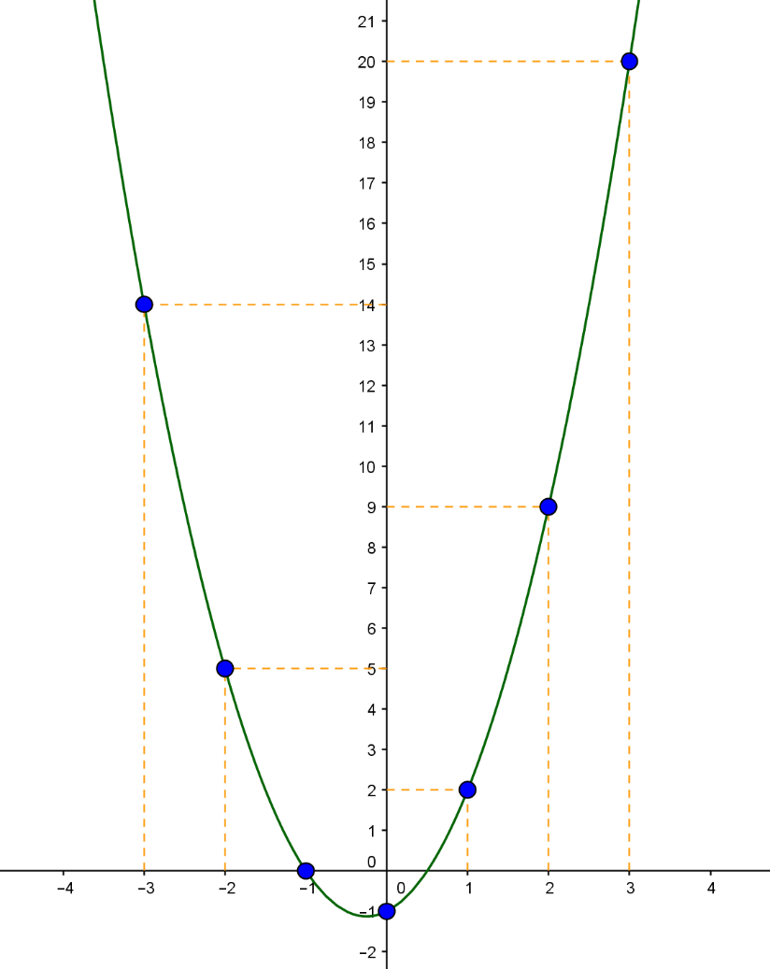
IMG21 | Ver observaciones | Cuaderno de Estudio | Ilustración | Horizontal | MA_08_07_CO_IMG21_small | 526 x 370 px | MA_08_07_CO_IMG21_zoom | 800 x 600 px | Agregar los nombres de los ejes X y Y en mayúscula y cursiva. La palabra “raíces” debe tener tilde en la letra i. | 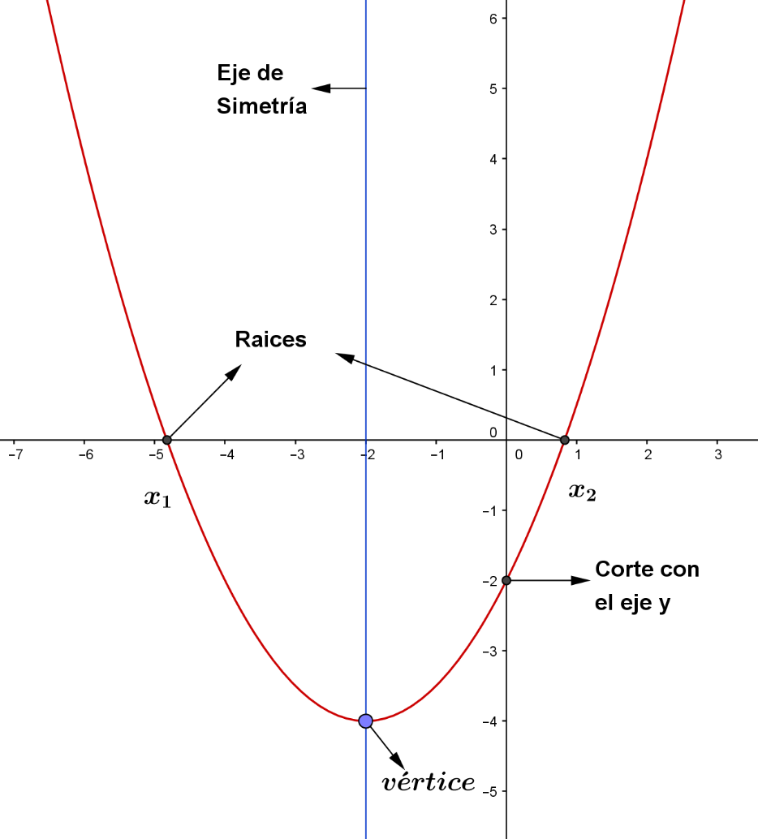
IMG22 | Ver observaciones | Cuaderno de Estudio | Ilustración | Horizontal | MA_08_07_CO_IMG22_small | 526 x 370 px | MA_08_07_CO_IMG22_zoom | 800 x 600 px | Agregar los nombres de los ejes X y Y en mayúscula y cursiva. | 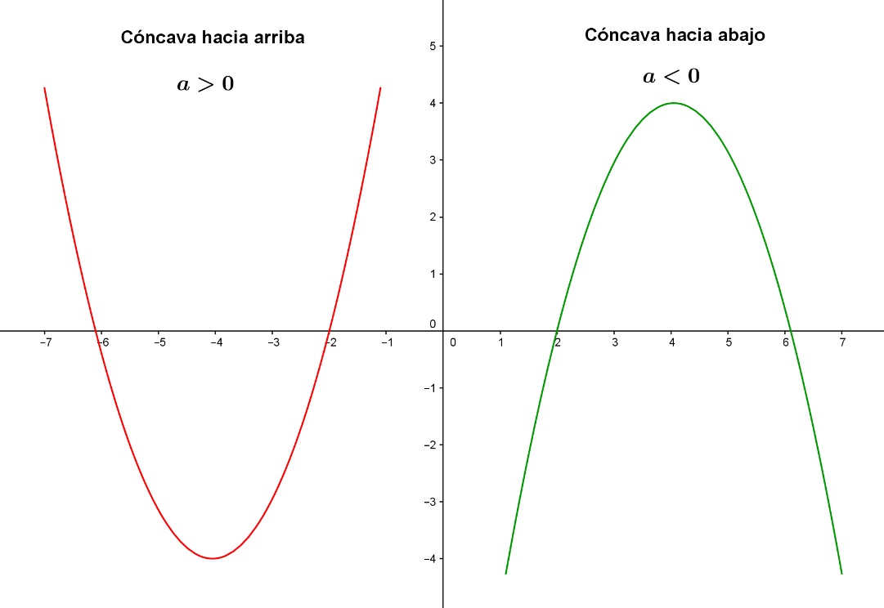
IMG23 | Ver observaciones | Cuaderno de Estudio | Ilustración | Horizontal | MA_08_07_CO_IMG23_small | 526 x 370 px | MA_08_07_CO_IMG23_zoom | 800 x 600 px | Agregar nombres X y Y en cursiva y mayúscula a los ejes del plano Quitar la letra v del punto inferior | 